P1
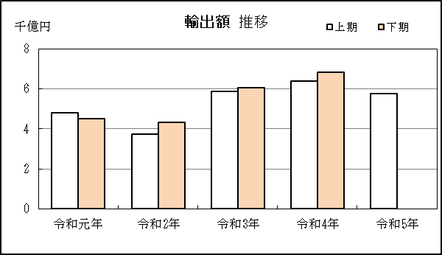
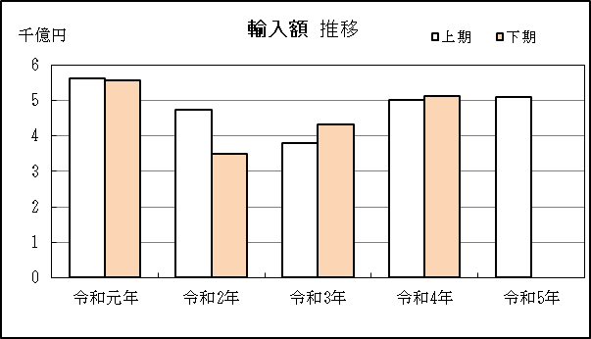
中部空港 貿易概況

【当期】 |  |  |  |  |  |  |  |  |  |  |  |  |  |  |  |  | （単位：百万円、％）
区 分 |  | 輸 出 額 |  |  |  | 輸 入 額 |  |  |  | 輸出入額 |  |  |  | 差引額(▲は輸入超過）
 |  | 前年同期比 |  | 管内比 |  | 前年同期比 |  | 管内比 |  | 前年同期比 |  | 管内比 |  | 前年同期比 |  | 管内比
中部空港 |  |  | 577,123 |  |  |  | 510,132 |  |  |  | 1,087,255 |  |  |  | 66,991
 |  | 90.4 |  | 5.3 |  | 101.6 |  | 7.5 |  | 95.3 |  | 6.1 |  | 49.2 |  | －
名古屋税関 管 内 |  |  | 10,931,768 |  |  |  | 6,826,652 |  |  |  | 17,758,420 |  |  |  | 4,105,116
 |  | 107.3 |  | － |  | 107.2 |  | － |  | 107.3 |  | － |  | 107.6 |  | －

【推移】 |  |  |  |  |  |  |  |  |  |  |  |  |  |  |  |  | （単位：百万円、％）
期 間 |  | 輸 出 額 |  |  |  | 輸 入 額 |  |  |  | 輸出入額 |  |  |  | 差引額(▲は輸入超過）
 |  | 金 額 |  |  | 前 年 同期比 | 金 額 |  |  | 前 年 同期比 | 金 額 |  |  | 前 年 同期比 | 金 額 |  |  | 前 年 同期比
平成30年 |  |  | 1,068,200 |  | 115.9 |  | 1,109,627 |  | 115.5 |  | 2,177,828 |  | 115.7 |  | ▲ 41,427 |  | 105.7
令和元年 |  |  | 934,185 |  | 87.5 |  | 1,116,886 |  | 100.7 |  | 2,051,071 |  | 94.2 |  | ▲ 182,702 |  | 441.0
令和2年 |  |  | 804,954 |  | 86.2 |  | 824,065 |  | 73.8 |  | 1,629,019 |  | 79.4 |  | ▲ 19,111 |  | 10.5
令和3年 |  |  | 1,190,948 |  | 148.0 |  | 811,002 |  | 98.4 |  | 2,001,950 |  | 122.9 |  | 379,947 |  | －
令和4年 |  |  | 1,319,976 |  | 110.8 |  | 1,014,929 |  | 125.1 |  | 2,334,906 |  | 116.6 |  | 305,047 |  | 80.3
令和元年 | 上期 |  | 481,746 |  | 95.6 |  | 560,956 |  | 108.1 |  | 1,042,702 |  | 101.9 |  | ▲ 79,210 |  | 537.9
令和元年 | 下期 |  | 452,439 |  | 80.2 |  | 555,930 |  | 94.1 |  | 1,008,370 |  | 87.3 |  | ▲ 103,491 |  | 387.6
令和2年 | 上期 |  | 372,331 |  | 77.3 |  | 473,539 |  | 84.4 |  | 845,871 |  | 81.1 |  | ▲ 101,208 |  | 127.8
令和2年 | 下期 |  | 432,623 |  | 95.6 |  | 350,525 |  | 63.1 |  | 783,148 |  | 77.7 |  | 82,097 |  | －
令和3年 | 上期 |  | 586,847 |  | 157.6 |  | 379,097 |  | 80.1 |  | 965,944 |  | 114.2 |  | 207,750 |  | －
令和3年 | 下期 |  | 604,101 |  | 139.6 |  | 431,905 |  | 123.2 |  | 1,036,005 |  | 132.3 |  | 172,196 |  | 209.7
令和4年 | 上期 |  | 638,276 |  | 108.8 |  | 502,181 |  | 132.5 |  | 1,140,457 |  | 118.1 |  | 136,095 |  | 65.5
令和4年 | 下期 |  | 681,700 |  | 112.8 |  | 512,749 |  | 118.7 |  | 1,194,449 |  | 115.3 |  | 168,952 |  | 98.1
令和5年 | 上期 |  | 577,123 |  | 90.4 |  | 510,132 |  | 101.6 |  | 1,087,255 |  | 95.3 |  | 66,991 |  | 49.2
令和4年 | １月 |  | 89,392 |  | 105.2 |  | 82,400 |  | 154.4 |  | 171,791 |  | 124.2 |  | 6,992 |  | 22.1
 | ２月 |  | 105,320 |  | 110.7 |  | 65,867 |  | 133.0 |  | 171,187 |  | 118.4 |  | 39,454 |  | 86.5
 | ３月 |  | 115,696 |  | 111.0 |  | 91,285 |  | 135.8 |  | 206,982 |  | 120.7 |  | 24,411 |  | 65.9
 | ４月 |  | 114,282 |  | 106.5 |  | 88,175 |  | 125.0 |  | 202,458 |  | 113.8 |  | 26,107 |  | 70.9
 | ５月 |  | 97,114 |  | 101.9 |  | 89,747 |  | 122.0 |  | 186,861 |  | 110.7 |  | 7,366 |  | 33.9
 | ６月 |  | 116,472 |  | 116.6 |  | 84,706 |  | 130.5 |  | 201,178 |  | 122.1 |  | 31,766 |  | 90.9
 | ７月 |  | 117,007 |  | 110.0 |  | 81,209 |  | 127.4 |  | 198,216 |  | 116.5 |  | 35,799 |  | 84.1
 | ８月 |  | 101,473 |  | 113.2 |  | 84,190 |  | 137.2 |  | 185,664 |  | 123.0 |  | 17,283 |  | 61.1
 | ９月 |  | 109,230 |  | 109.6 |  | 92,981 |  | 135.0 |  | 202,211 |  | 120.0 |  | 16,250 |  | 52.8
 | 10月 |  | 122,977 |  | 119.4 |  | 82,685 |  | 120.7 |  | 205,662 |  | 119.9 |  | 40,292 |  | 116.8
 | 11月 |  | 117,969 |  | 116.8 |  | 92,204 |  | 103.8 |  | 210,173 |  | 110.7 |  | 25,765 |  | 212.1
 | 12月 |  | 113,044 |  | 108.2 |  | 79,480 |  | 98.7 |  | 192,524 |  | 104.1 |  | 33,563 |  | 140.6
令和5年 | １月 |  | 86,526 |  | 96.8 |  | 82,865 |  | 100.6 |  | 169,391 |  | 98.6 |  | 3,661 |  | 52.4
 | ２月 |  | 90,849 |  | 86.3 |  | 72,538 |  | 110.1 |  | 163,388 |  | 95.4 |  | 18,311 |  | 46.4
 | ３月 |  | 107,932 |  | 93.3 |  | 95,785 |  | 104.9 |  | 203,717 |  | 98.4 |  | 12,147 |  | 49.8
 | ４月 |  | 105,323 |  | 92.2 |  | 81,678 |  | 92.6 |  | 187,002 |  | 92.4 |  | 23,645 |  | 90.6
 | ５月 |  | 90,214 |  | 92.9 |  | 86,491 |  | 96.4 |  | 176,705 |  | 94.6 |  | 3,723 |  | 50.5
 | ６月 |  | 96,279 |  | 82.7 |  | 90,774 |  | 107.2 |  | 187,053 |  | 93.0 |  | 5,504 |  | 17.3
・令和3年以前：確定値
・令和4年：確々報値
・令和5年：輸出の5月分並びに輸入、輸出入及び差引の4月分以前は、確報値
・管内比とは、中部空港が名古屋税関管内に占める割合

【推移グラフ】

